Gráfico 1.7.4-1
CES. Informe de Situación Económica y Social de Castilla y León en 2017

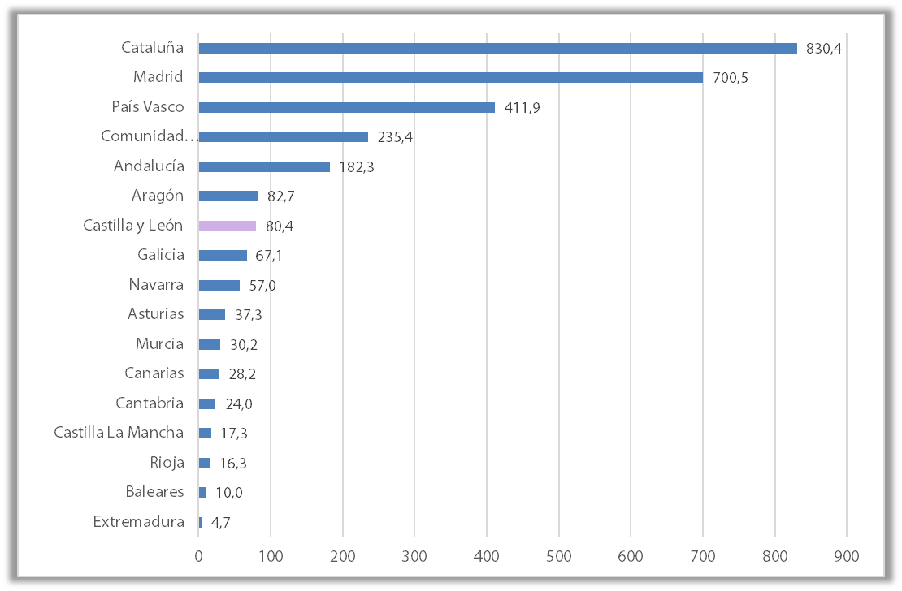
Gráfico 1.7.4-1
Resultados H2020: Financiación por Comunidades Autónomas
(millones de euros)

Fuente: CDTI.

Con Datos
CES. Informe de Situación Económica y Social de Castilla y León en 2017

Gráfico 1.7.4-1
Resultados H2020: Financiación por Comunidades Autónomas
(millones de euros)

Fuente: CDTI.

Descripción: H2020 - Resultados provisionales (2014 - 2017)

Extremadura | 4.7
Baleares | 10.0
Rioja | 16.3
Castilla La Mancha | 17.3
Cantabria | 24.0
Canarias | 28.2
Murcia | 30.2
Asturias | 37.3
Navarra | 57.0
Galicia | 67.1
Castilla y León | 80.4
Aragón | 82.7
Andalucía | 182.3
Comunidad Valenciana | 235.4
País Vasco | 411.9
Madrid | 700.5
Cataluña | 830.4

